олимтой
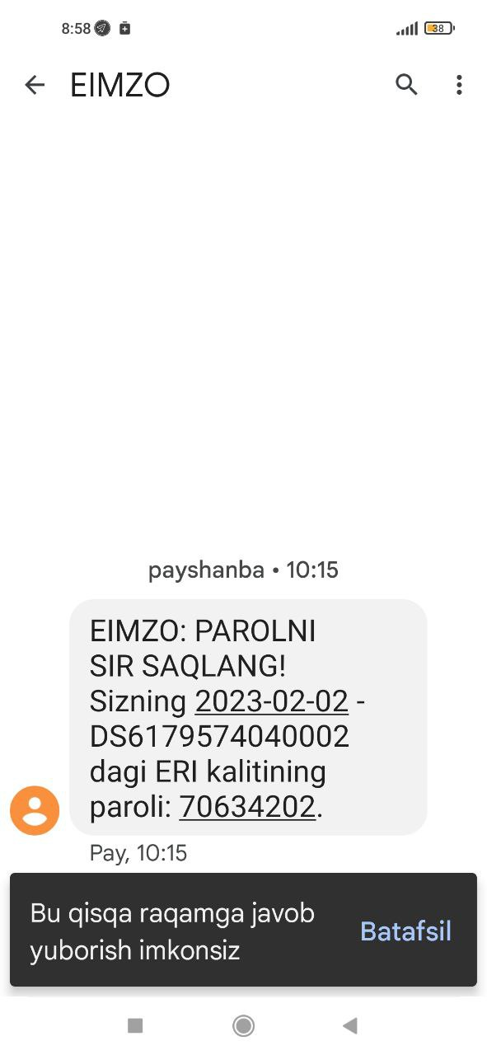
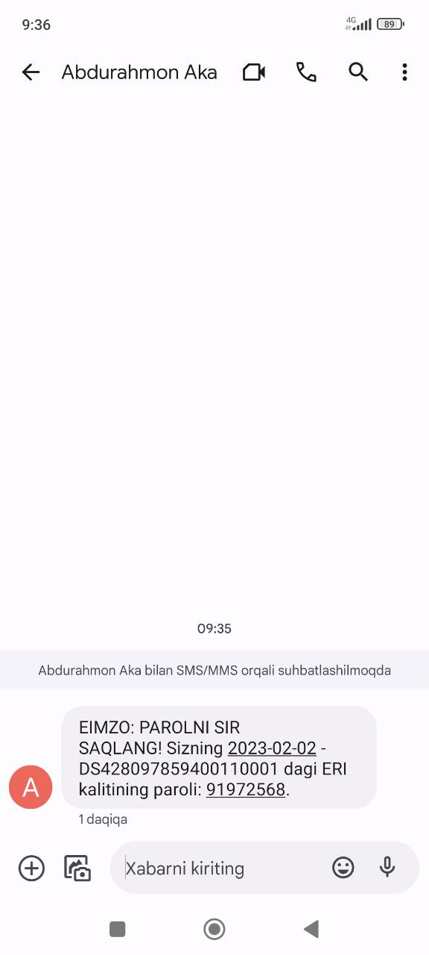
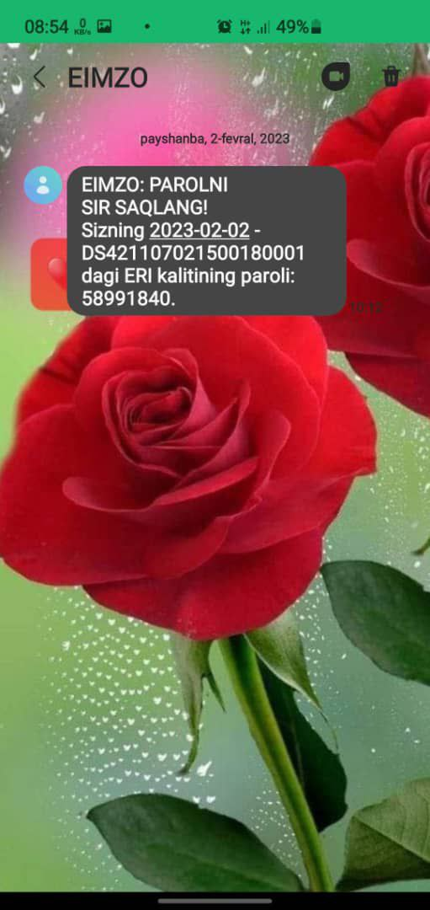
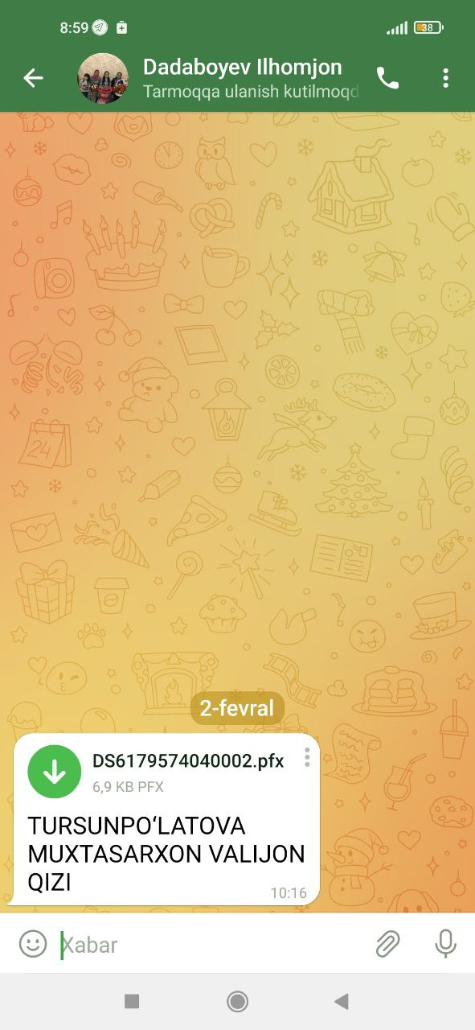
Учқўрғон тумани

№ | МФЙ | Ўйин куни |  |  | Берилган сана | ФИО | Логин | Парол | Лот | Пул | puli | odam |  |  | odam |  |  |  |  | д-х оламиз 709 дан
1 | Узункўча | 2023-02-17 |  |  |  | AZIZOV OLIMJON ODILJON O‘G‘LI | 93 944-49-69 | Salom123* | 4506504 | + | 33 | 1 | navbahor | 4506710 | 4 | 63 | шолдирама | 124,000,000 | 66.75 | - | 198
2 | Узункўча | 2023-02-17 |  |  |  | AZIZOVA MAXBUBA SALIMJON QIZI | 94 026-39-69 | Salom123* | 4506637 | + | 33000000 | 1 | navbahor | 4506672 | 4 | 63 | шолдирама | 62,000,000 | 63.75 | - | 198
3 | Узункўча | 2023-02-17 | AB5571584 | 42809785940011 |  | ADASHEVA SHAXLOXON ASQORALIYEVNA | 93-491-09-78 | Salom123* |  | + |  |  |  | 4506673 | 5 | 63 | шолдирама | 124,123,456 | 48 | - | 62.4
4 | Узункўча | 2023-02-17 | AA4468635 | 32911662150013 |  | ADASHEV VALIJON TURSUNPULATOVICH | 93-050-29-66 | Salom123* | 4506674 | + | 33000000 | 9 | sholdirama | 4506490 | 4 | 63 | navbahor | 123,456,789 | 48 | - | 74.1
5 | Истиқлол | 2023-02-17 | AB2324396 | 42110702150018 |  | ERGASHEVA XAFIZAXON ISMONJONOVNA | 94-941-91-39 | Qwerty123* | 4506692 | + | 33000000 | 3 | sholdirama | 4506639 | 2 | 63 | navbahor | 49,638,447 | 51 | - | 62.4
6 | Узункўча | 2023-02-17 | AB5540411 | 62702005940010 |  | TURSUNPO‘LATOVA MUXTASARXON VALIJON QIZI | 93-880-21-70 | Salom123* | 4536881 | + |  |  |  |  |  |  |  | 173,095,236 | 5,769,841
7
8
9 | Истиқлол | 2023-02-17 | AB0041204 | 43011652150048 | 2015-06-13 | SHARIPOVA MINAVARXON KODIROVNA | 93-577-67-93 | Salom123* | 4506712 | + | 63000000 | 4 | sholdirama |  |  |  |  | 25,765,030 | 69.225 | - | 198
10 | Истиқлол | 2023-02-17 | AC1779444 | 43008985940039 | 2019-02-28 | SHARIPOVA MUYASSARXON ABDULATIF QIZI | 93-051-93-01 | Salom123* | 4506671 | + | 63000000 | 4 | sholdirama |  |  |  |  |  | 48.75 | - | 198
11 | Истиқлол | 2023-02-17 | AA2173071 | 31003932150029 | 2013-07-18 | KARIMOV IBROHIMJON ABDULXAKIM O‘G‘LI | 94-273-10-93 | Qwerty123 | 4506504 | + | 63000000 | 1 | navbahor |  |  |  |  | навбахор | 43.5 | - | 249
12 | Истиқлол | 2023-02-17 | AB2908349 | 41309742150053 | 2016-02-10 | EGAMBERDIYEVA MAXBUBAXON XABIBULLAYEVNA | 99-510-43-06 | Qwerty123 | 4506637 | + | 63000000 | 1 | navbahor |  |  |  |  | навбахор | 43.5 | - | 96
13 | Истиқлол | 2023-02-17 | AB6413746 | 61008005940032 | 2017-04-07 | MUXIDDINOVA NARGIZA ABDULBORI QIZI | 93-778-99-00 | Qwerty123 | 4506638 | + | 63000000 | 1 | navbahor |  |  |  |  | навбахор | 43.5 | - | 257.4
14 | Истиқлол | 2023-02-17 | AB9955184 | 30511932150039 |  |  | 93-945-2010 | Qwerty123* | 4576185
15
16 |  |  |  |  |  | TOSHPO‘LATOV DILSHODBEK SHODMONJON O‘G‘LI | 94-590-98-02 | Qwerty123
17
 | Истиқлол | 2023-02-17 | AA6172249 | 33006932150086 |  | KOMILOV ISLOMJON KARIMJON O‘G‘LI | 94-176-66-63 | Salom123* | 4506497 | + | 63000000 | 1 | navbahor
 | Истиқлол | 2023-02-17 | AA6880598 | 42103975940035 |  | MIRZAMATOVA OYDINAXON MIRZOHID QIZI | 94-503-34-30 | Salom123* | 4506635 | + | 63000000 | 1 | navbahor

 |  |  |  |  |  | 360000

